Sheet1
 | L-Titrator MCU Module 2021.12.24 1차 PCB Artwork 리뷰 수정 및 개선 사항 |  |  |  |  | 작성자 : 최기용책임 | 수정일 : 2021.12.27
 | ATS7703_P_L_TITRATOR_MAIN(V0.1)-1223-1
No. | 변경점 | 변경전 | 변경후 | 변경 이유 | 진행사항 | 회로도 수정여부 | 비고
1 | 마운팅 홀 변경 |  | 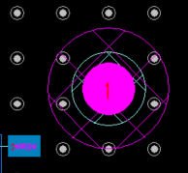 | keep out 영역 작음
2 | ethernet 패턴 길이 조정 | MII_TXD0 : 40.57978 MII_TXD1 : 42.82955 MII_TXD2 : 35.7677 MII_TXD3 : 62.95267 MII_TX_CLK : 27.10477 |  | 길이 맞춤., TXD2 , TX CLK 라인을 조금 확장.
3 | 실크 추가 |  | 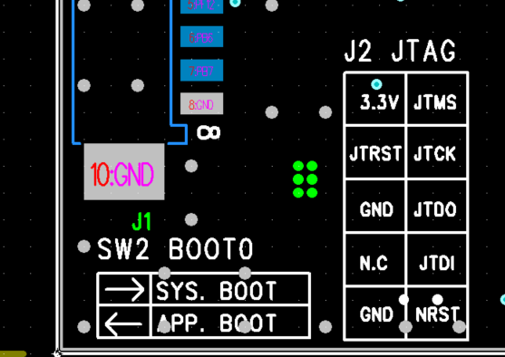 | 커넥터 용도 및 핀맵 실크 추가
4 | 저항 2EA 이동 배치 | 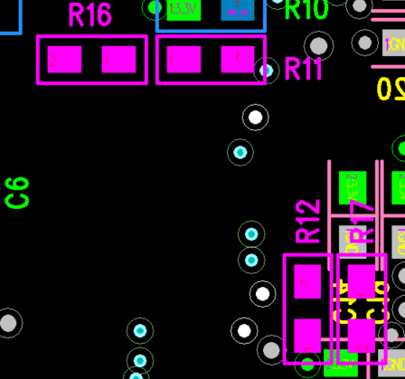 |  | 육안구별 및 수정 편의를 위해 이동
5 | 실크 추가 |  | 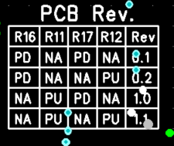 | 리비전 정보 표기 실크 추가
6 | 로고 추가 |  |  | DXF 용량문제로 내부 삽입 불가

